원데이터
74 | 67 | 75 | 49 | 47 | 61 | 70 | 54 | 99 | 46
78 | 72 | 55 | 60 | 44 | 56 | 65 | 72 | 82 | 67 | 분반/성별 평균 |  |  | 학점별 인원수
45 | 74 | 55 | 58 | 86 | 47 | 40 | 68 | 58 | 81
64 | 51 | 55 | 43 | 57 | 38 | 61 | 69 | 47 | 69 | 분반 | 남 | 여 | 학점 | 인원수
66 | 68 | 69 | 73 | 45 | 41 | 46 | 59 | 48 | 73 | 1 | 78.5 | 80.8 | A+ | 6
69 | 37 | 58 | 52 | 74 | 86 | 37 | 45 | 75 | 92 | 2 | 80.0 | 93.3 | A | 5
76 | 70 | 56 | 68 | 74 | 71 | 76 | 84 | 46 | 55 | 3 | 76.0 | 91.0 | B+ | 4
87 | 58 | 48 | 54 | 57 | 75 | 66 | 68 | 42 | 65 |  |  |  | B | 0
AVERAGEIFS 사용
64 | 64 | 68 | 44 | 58 | 82 | 56 | 79 | 32 | 82 |  |  |  | C+ | 2
73 | 58 | 58 | 47 | 49 | 63 | 49 | 54 | 65 | 84 |  |  |  | C | 3
74 | 67 | 75 | 49 | 47 | 61 | 70 | 54 | 99 | 46 |  |  |  | D+ | 1
78 | 72 | 55 | 60 | 44 | 56 | 65 | 72 | 82 | 67 |  |  |  | D | 1
45 | 74 | 55 | 58 | 86 | 47 | 40 | 68 | 58 | 81 |  |  |  | F | 2
뜻을 전달 하기 위해서는
요약 과정이 필요하며, 이를 함수로 정리한 것이 표임
64 | 51 | 55 | 43 | 57 | 38 | 61 | 69 | 47 | 69
챼COUNTISIFS 사용
66 | 68 | 69 | 73 | 45 | 41 | 46 | 59 | 48 | 73
69 | 37 | 58 | 52 | 74 | 86 | 37 | 45 | 75 | 92
76 | 70 | 56 | 68 | 74 | 71 | 76 | 84 | 46 | 55
87 | 58 | 48 | 54 | 57 | 75 | 66 | 68 | 42 | 65
64 | 64 | 68 | 44 | 58 | 82 | 56 | 79 | 32 | 82
73 | 58 | 58 | 47 | 49 | 63 | 49 | 54 | 65 | 84

원 데이터로는 의미를 전달 할 수 없음

원데이터 (가공)
분반/성별 평균
분반/성별 평균 |  |  | 학점별 인원수

분반 | 남 | 여 | 학점 | 인원수
1 | 78.5 | 80.8 | A+ | 6
2 | 80.0 | 93.3 | A | 5
3 | 76.0 | 91.0 | B+ | 4
 |  |  | B | 0
 |  |  | C+ | 2
 |  |  | C | 3
 |  |  | D+ | 1
요약정보를 명료하게 전달하기 위해 표를 시각화 한 것이 차트(그래프)임
 |  |  | D | 1
 |  |  | F | 2

학점별 인원수

실습(막대)
1. 년도별, 제품별 판매 현황을 (노란색)를 막대 차트로 표시하라.
1) B4 ~ E7 선택
2) 메뉴 삽입-> 차트 -> 막대차트-> 2차원 세로막대 선택
3) 차트제목 , 제목, 축제목, 범례 , 데이터 레이블 등 수정
동의마트 전자제품별 매출(단위: 천대)

구분 | 2017년 | 2018년 | 2019년 | 합계
컴퓨터 | 20 | 18 | 21 | 59
냉장고 | 10 | 12 | 9 | 31
TV | 50 | 45 | 55 | 150
합 | 80 | 75 | 85 | 240

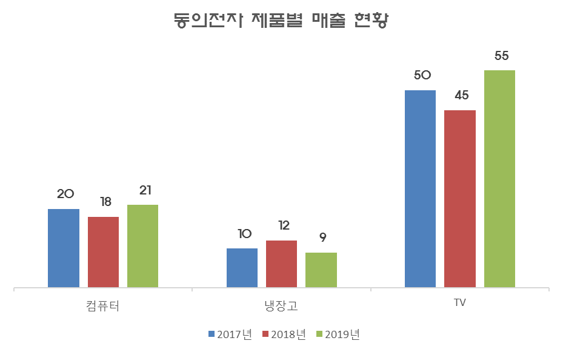
답

실습(원)
동의마트 전자제품별 매출(단위: 천대)
1.. 제품별 판매 현황을 (노란색)를 원 그래프로 표시하라.
1) B4:B7 마우스로 선택 후, ctrl 키를 누른체로, F4:F7 선택
2) 메뉴 삽입-> 차트 -> 원형 -> 2차원 원형 첫번째 선택
3) 차트제목 , 제목, 축제목, 범례 , 데이터 레이블 등 수정
구분 | 2017년 | 2018년 | 2019년 | 합계
컴퓨터 | 20 | 18 | 21 | 59
냉장고 | 10 | 12 | 9 | 31
TV | 50 | 45 | 55 | 150
합 | 80 | 75 | 85 | 240

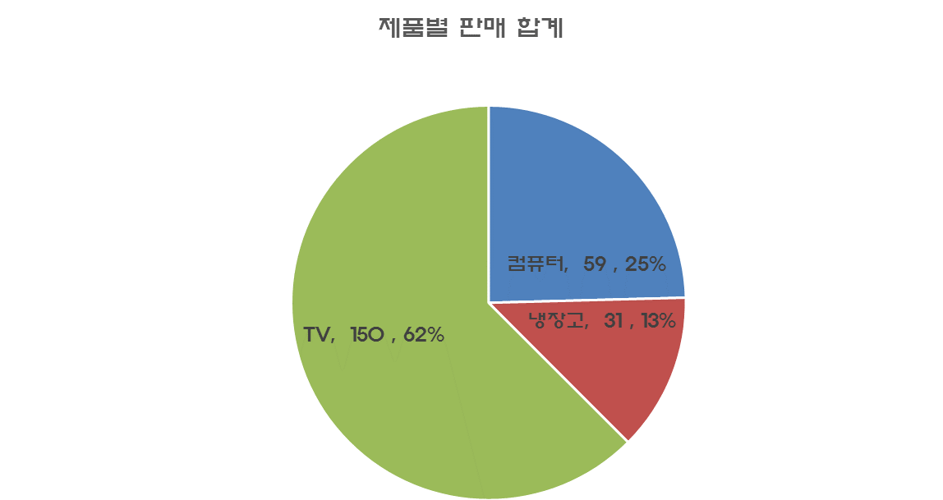
답

실습(막대2)
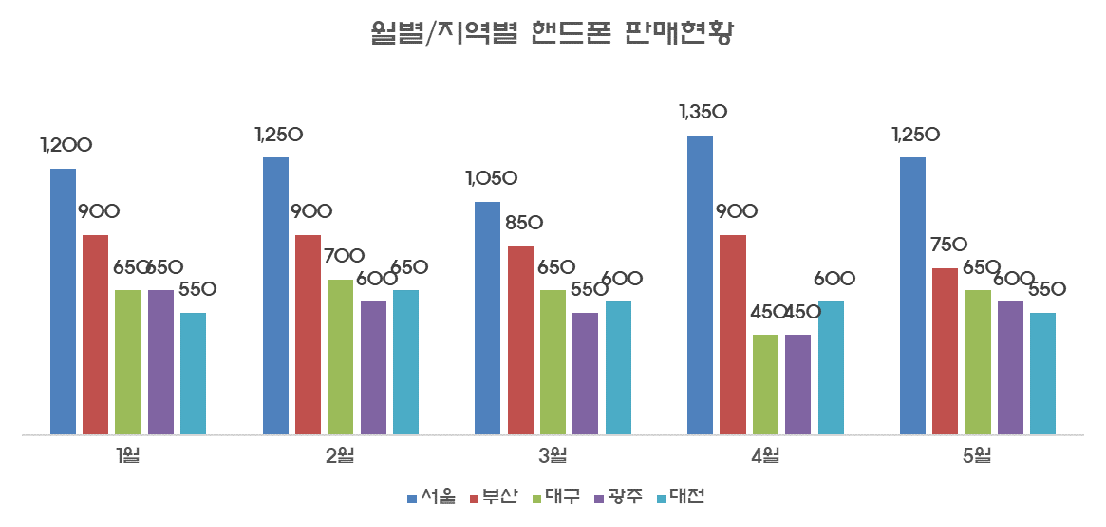
1. 도시별 월별 핸드폰 판매 합계(노란색)를 막대 차트로 표시하라.
1) B5 ~ G10 선택
2) 메뉴 삽입-> 차트 -> 세로막대형 -> 첫번째인 '묶은 세로 막대형' 선택
3) 차트제목 , 제목, 축제목, 범례 , 데이터 레이블 등 수정
1월~5월 지역별 삼송 핸드폰 판매 실적표(단위 : 대)

 | 서울 | 부산 | 대구 | 광주 | 대전 | 합계
1월 | 1,200 | 900 | 650 | 650 | 550 | 3,950
2월 | 1,250 | 900 | 700 | 600 | 650 | 4,100
3월 | 1,050 | 850 | 650 | 550 | 600 | 3,700
4월 | 1,350 | 900 | 450 | 450 | 600 | 3,750
답
5월 | 1,250 | 750 | 650 | 600 | 550 | 3,800
계 | 6,100 | 4,300 | 3,100 | 2,850 | 2,950 | 19,300

실습(원2)
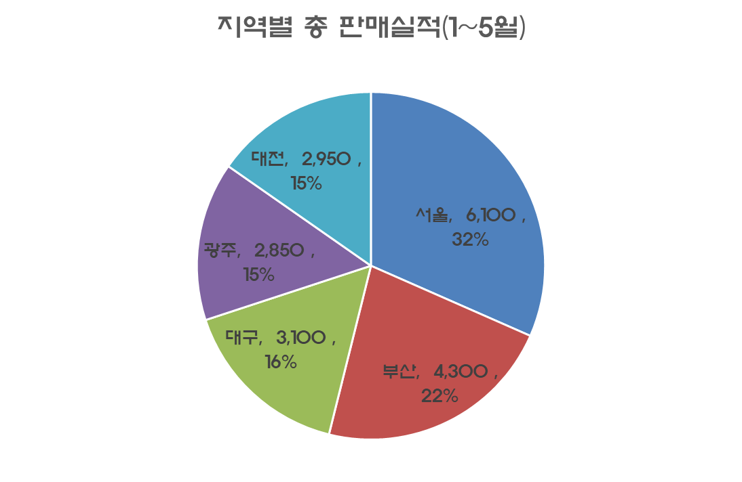
- 서울/부산/대구/광주/대전의 1,2,3,4,5월 합계(노란색)만을 원형 그래프로 표시하라
1) C5 ~ G5 선택한 후 ctrl 키 누른 체로 C11 ~ G11 선택
2) 메뉴 삽입-> 차트 -> 원형 -> 첫번째인 '원형' 선택
3) 차트제목 , 제목, 축제목, 범례 , 데이터 레이블 등 수정
1월~5월 지역별 삼송 핸드폰 판매 실적표(단위 : 대)

 | 서울 | 부산 | 대구 | 광주 | 대전 | 합계
1월 | 1,200 | 900 | 650 | 650 | 550 | 3,950
2월 | 1,250 | 900 | 700 | 600 | 650 | 4,100
3월 | 1,050 | 850 | 650 | 550 | 600 | 3,700
4월 | 1,350 | 900 | 450 | 450 | 600 | 3,750
답
5월 | 1,250 | 750 | 650 | 600 | 550 | 3,800
계 | 6,100 | 4,300 | 3,100 | 2,850 | 2,950 | 19,300

과제
벽돌대학 컴활 성적표

-작성요령-
9 분반/성별 평균을 막대 그래프로 그리기(답 그래프 참고)
=> 그래프 제목 : 분반/성별 평균 비교
=> 그린 다음, 답그레프의 답옆으로 옮기시오
10. 학점별 인원수를 원 그래프로 그리기(답 그래프 참고)
=> 그래프 제목 : 학점 분포 현황
=> 그린 다음, 답그레프의 답옆으로 옮기시오
 |  |  |  |  |  |  |  | 이름 | 홍길동
 |  |  |  |  |  |  |  | 날짜 | 2020-06-13 |  |  | 학점표 |  |  | 출석점수표

학번 | 분반 | 성별 | 주민등록번호 | 과제 | 결석 횟수 | 출석 점수 | 중간 고사 | 기말 고사 | 총점 | 학점 | 최종학점 | 점수 | 학점 | 설명 | 결석일수 | 출석점수
202011111 | 1 | 남 | 020918-3****** | 15 | 1 | 19 | 25 | 30 |  | F | F | 0 | F | 59이하 | 0 | 20
202011112 | 1 | 남 | 030406-3****** | 15 | 0 | 20 | 30 | 25 |  | F | F | 60 | D | 60~64 | 1 | 19
202011113 | 1 | 여 | 980631-2****** | 20 | 0 | 20 | 12 | 13 |  | F | F | 65 | D+ | 65~69 | 2 | 18
202011114 | 1 | 여 | 010923-4****** | 10 | 0 | 20 | 20 | 20 |  | F | F | 70 | C | 70~74 | 3 | 16
202011115 | 1 | 남 | 000627-3****** | 15 | 4 | 0 | 30 | 0 |  | F | F | 75 | C+ | 75~79 | 4 | 0
202011116 | 1 | 남 | 010514-3****** | 20 | 0 | 20 | 20 | 30 |  | F | F | 80 | B | 80~84
202011117 | 1 | 여 | 010714-4****** | 20 | 2 | 18 | 30 | 25 |  | F | F | 85 | B+ | 85~89
202011118 | 1 | 여 | 010228-4****** | 15 | 0 | 20 | 30 | 30 |  | F | F | 90 | A | 90~94
202011119 | 2 | 남 | 010228-3****** | 20 | 0 | 20 | 20 | 30 |  | F | F | 95 | A+ | 95이상
202011120 | 2 | 남 | 940223-1****** | 20 | 0 | 20 | 0 | 30 |  | F | F
202011121 | 2 | 여 | 010429-4****** | 20 | 0 | 20 | 25 | 30 |  | F | F | 분반/성별 평균 |  |  | 학점별 인원수
202011122 | 2 | 남 | 010525-1****** | 0 | 0 | 20 | 30 | 25 |  | F | F
202011123 | 2 | 남 | 011131-3****** | 20 | 1 | 19 | 20 | 30 |  | F | F | 분반 | 남 | 여 | 학점 | 인원수
202011124 | 2 | 여 | 020203-4****** | 15 | 0 | 20 | 25 | 25 |  | F | F | 1 | #DIV/0! | #DIV/0! | A+ | 0
202011125 | 2 | 여 | 010831-4****** | 20 | 0 | 20 | 30 | 30 |  | F | F | 2 | #DIV/0! | #DIV/0! | A | 0
202011126 | 2 | 남 | 010315-3****** | 15 | 3 | 16 | 15 | 30 |  | F | F | 3 | #DIV/0! | #DIV/0! | B+ | 0
202011127 | 3 | 여 | 011228-4****** | 20 | 0 | 20 | 30 | 30 |  | F | F |  |  |  | B | 0
202011128 | 3 | 남 | 010401-3****** | 20 | 2 | 18 | 30 | 30 |  | F | F |  |  |  | C+ | 0
202011129 | 3 | 남 | 010628-3****** | 10 | 0 | 20 | 10 | 30 |  | F | F |  |  |  | C | 0
202011130 | 3 | 여 | 010523-4****** | 20 | 4 | 0 | 30 | 30 |  | F | F |  |  |  | D+ | 0
202011131 | 3 | 여 | 011026-4****** | 10 | 0 | 20 | 30 | 30 |  | F | F |  |  |  | D | 0
202011132 | 3 | 여 | 010317-4****** | 20 | 0 | 20 | 15 | 30 |  | F | F |  |  |  | F | 24
202011133 | 3 | 남 | 010420-3****** | 20 | 0 | 20 | 10 | 10 |  | F | F
202011134 | 3 | 여 | 010103-4****** | 20 | 0 | 20 | 30 | 30 |  | F | F

답(그래프)
